1-1_gitの説明
Git、Githubの説明
 | Gitはバージョン管理システムの仕組み |  | Gitの説明は・・・ドコ・・・？
 | GitHubは、Gitの仕組みを使って動いているサービス名

 | 私たちが使用するのは、Gitの仕組みを利用したGithubというサービス

バージョン管理とは？
 | 新規開発や既存システムの改修の際、ソースファイルを新規作成または修正することがあります。
 | 修正後に不具合や問題があった場合、すぐに戻せるように修正前のファイルを残しておくことが一般的です。
 | ソースファイルを修正・編集する際、必ずバックアップを取得する必要がある。
 | 残し方はプロジェクトによって異なりますが、修正のたびにバックアップファイルを残そうとするとフォルダ構成やファイル名が複雑になりがちです。
 | 最終的にはどのソースが最新なのか分からなくなり、ミスや不具合が増えてしまう可能性がある。

最新はどれ・・・？
 | 上記の点を防ぐため、GitやSVNなどのバージョン管理システムを使用して開発を行う場合が多い

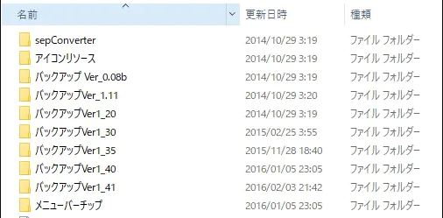
 |  | gitインストール

 | ※GithubのほかにもSVN(SubVersion)等のサービスがある。
 |  | SVNはGitの仕組みと異なる点があるので注意

1-2_gitインストール
事前準備
 | gitのインストール

 | 1.gitのダウンロードページに行きgitをダウンロードする。（例）Git-2.24.0.2-64-bit.exe
 |  | https://git-scm.com/download/win
 |  |  | ※アクセスした際に自動でダウンロードされる場合があるので注意。されない場合はOSに合わせてダウンロードする
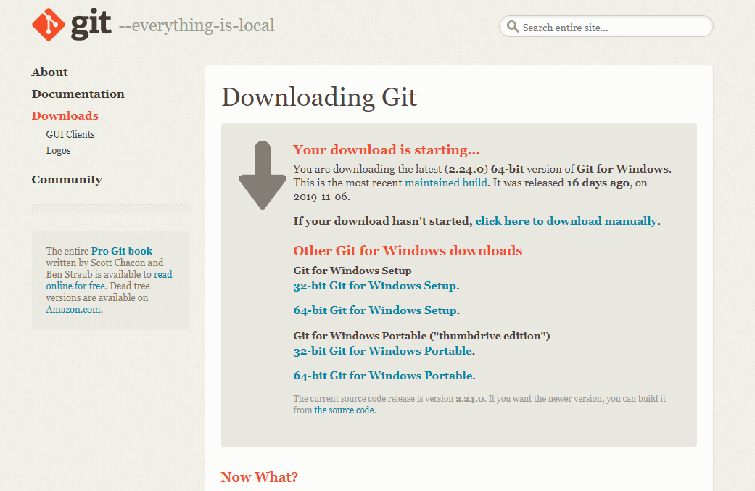

 | 2.gitをインストールする

 |  | Nextを押下
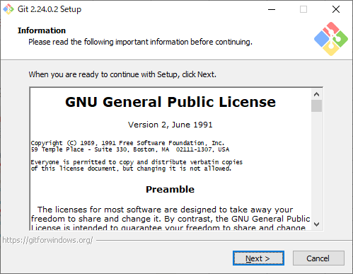

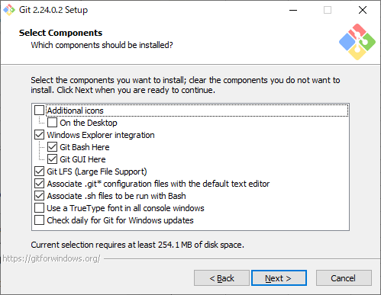
 |  | Nextを押下

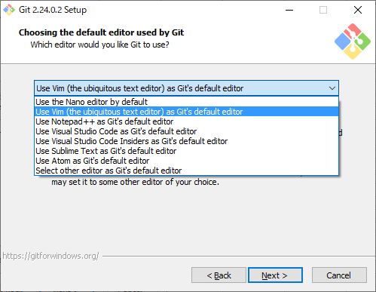
 |  | 好みのテキストエディタを選択しNextを押下。

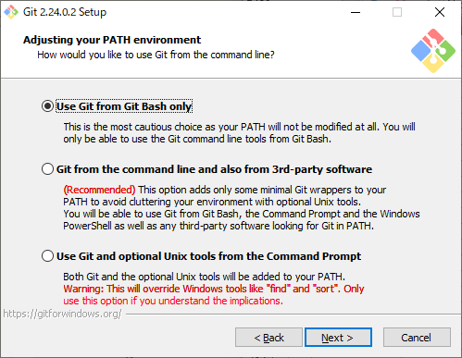
 |  | Use Git from Git Bash only を選択しNextを押下。

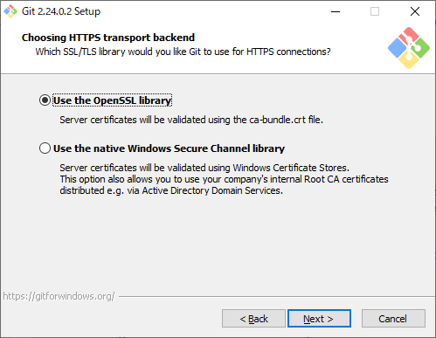
 |  | Use the OpenSSL library を選択しNextを押下

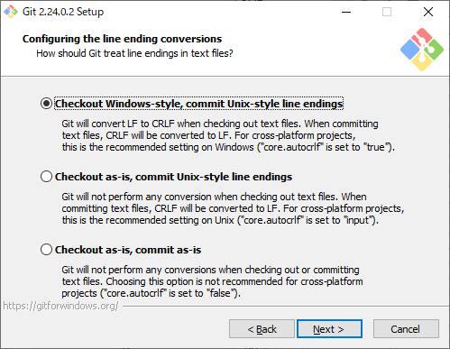
 |  | Checkout Windows-style, commit Unix-style line endings を選択しNextを押下

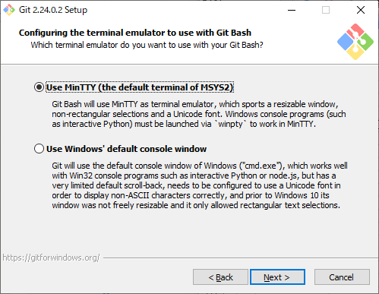
 |  | Use MinTTY(the default terminal of MSYS2) を選択しNextを押下

 |  | Enable file system cachingとEnable Git Credential Manager を選択しNextを押下
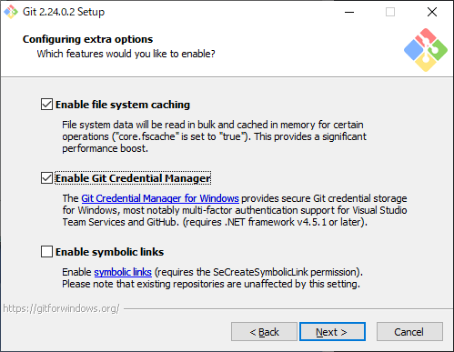

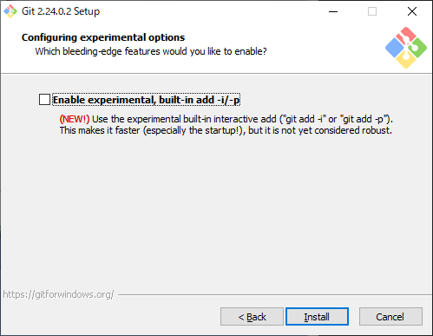
 |  | チェックを付けずにInstallを押下

 |  | インストール完了まで待つ。

 | 3.Gitの動作確認

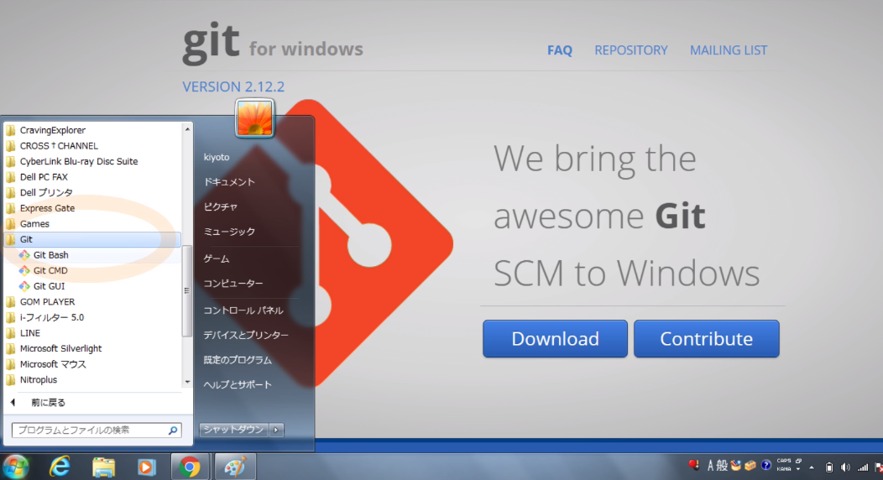
 |  | スタート画面から「Git」が存在するか確認する

 |  | 「Git Bash」を実行する
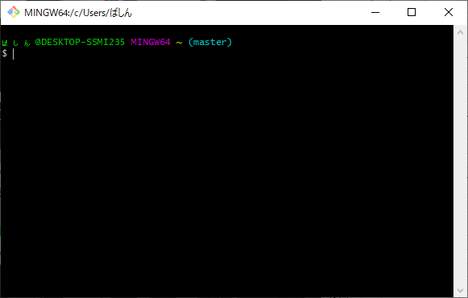

 |  | 「git version」 と入力し、Enterを押下
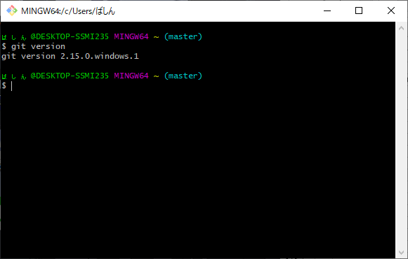

 |  | ダウンロード、インストールしたバージョンと同じであれば完了。
 |  |  | ※私の環境である、「git version 2.15.0.windows.1」が表示されている

1-3_github登録
Githubに登録
 | 1.Githubのページに行き、ユーザー登録を行う
 |  | https://github.com/

 | 2.各項目を埋める
 |  | Username：自分の分かりやすいものを
 |  | Email：作業用のメールアドレス等を設定
 |  | Password：自分の分かりやすいものを
 |  |  | ※練習用なので上記でも問題はない

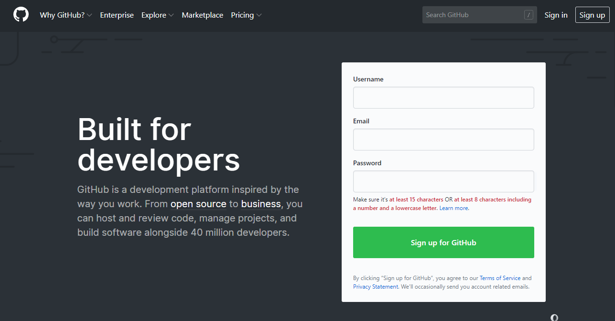

 | 3.プラン設定
 |  | アカウントが作成されると、プランの設定画面に遷移する。
 |  | 「Unlimited public repositories for free」にチェックを入れて、「Continue」を押下

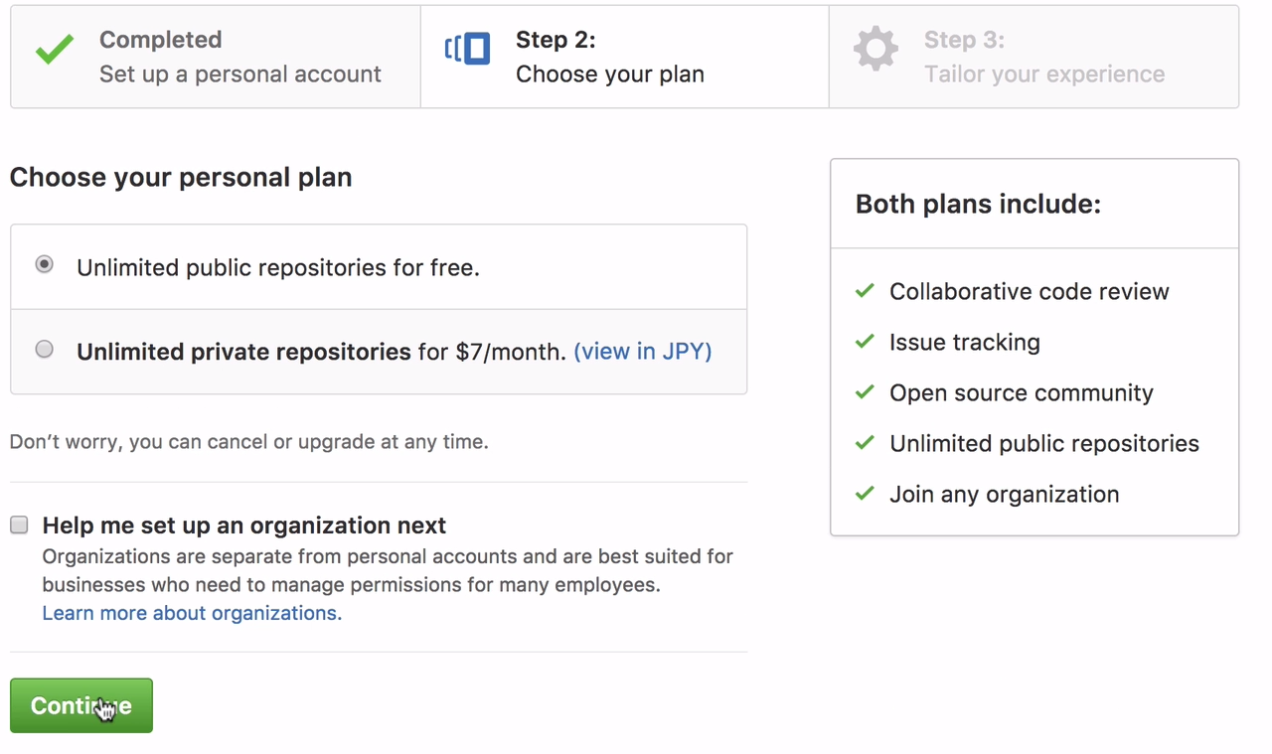

 | 4.アンケ―ト
 |  | プラン設定が終了すると、アンケート画面に遷移する
 |  | 以下の通りにチェックを入れて「Submit」を押下

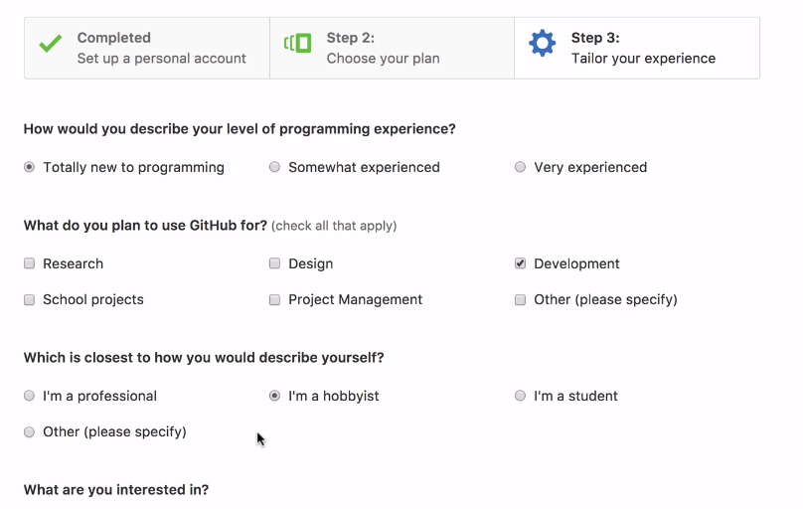

 | 5.アカウント承認の確認
 |  | アンケートが終了すると、以下の画面に遷移する
 |  | 「Start a project」を押下する
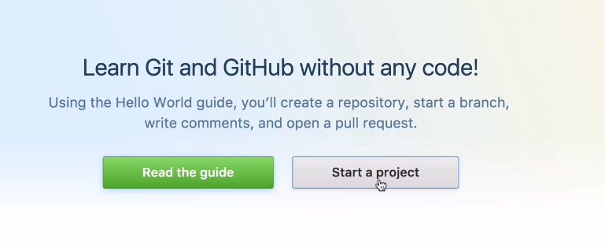

 |  | アカウント作成時に設定したメールアドレス宛にメールが届くので、承認を行って完了

1-4_ブランチの説明
ブランチについて
 | ブランチには大本となるリモートブランチ、それから派生するトピックブランチがある。
 |  | リモートブランチとは、リリース版が何時でも作成可能なようしておくためのブランチ。また、トピックブランチの分岐元としても使用される。
 |  | そのため、安定した状態を保っておくことが重要である。何らかの変更を行う場合は、トピックブランチを作成して作業を行うことが多い。

 |  | トピックブランチとは、機能追加やバグ修正といったある課題に関する作業を行うために作成するブランチ。複数の課題に関する作業を同時に行う時は、課題の数だけトピックブランチが作成される。
 |  | トピックブランチは安定したリモートブランチから分岐する形で作成し、作業が完了したらリモートブランチに取り込むという使い方をする。

リモートブランチ
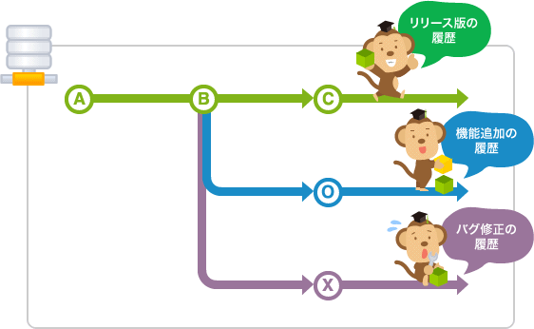

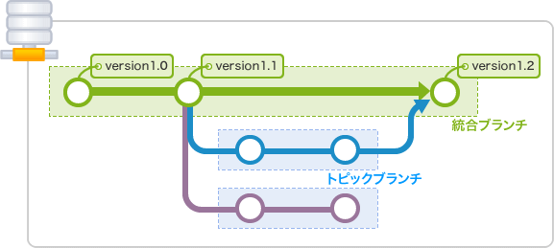

トピックブランチ1

トピックブランチ2

 | 基本的に、修正課題が入るたびにブランチを切り、修正を行う。修正が終わり、リモートブランチへのマージが完了後、ブランチを消す。（または、分かりやすいようにリネーム）
 | ※ブランチを作成することをブランチを切ると言うことがあります。

1-5_リモートブランチ作成
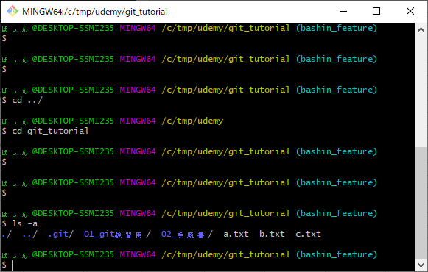
リモートブランチの作成

 | 1.作業用のフォルダを作成する。今後はここがレポジトリになるので、分かりやすい場所が良い
 |  | レポジトリを作成したい場所まで移動する
 |  | cd C:/tmp/~~
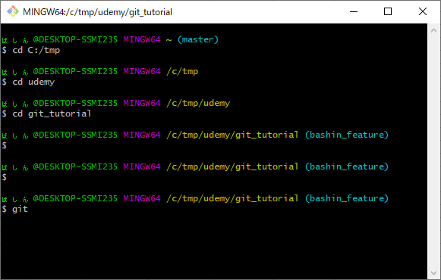

 | 2.リモートレポジトリ用のフォルダを作成する
 |  | 現環境では、C:/tmp/udemy/ 配下に「git_tutorial」フォルダを作成した
 |  | mkdir git_tutorial
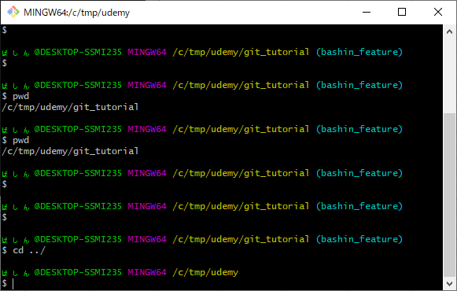

 | 3.リモートレポジトリを設定する
 |  | cd コマンドで、手順2で作成したフォルダに移動する（今回は C:/tmp/udemy/git_tutorial）
 |  | ディレクトリ移動後、リモートリポジトリの設定を行う
 |  | git init

 | 4.リモートリポジトリの設定確認
 |  | git initでレポジトリが設定されたか確認する
 |  | ls -a | ※.git フォルダがあることが確認できれば完了

2-1_git _add
git addの説明

 | git addコマンドは、コミット・プッシュを行うファイルを選択するコマンド
 | ※以降のgitコマンドの説明では、Git bashからコマンド実行する

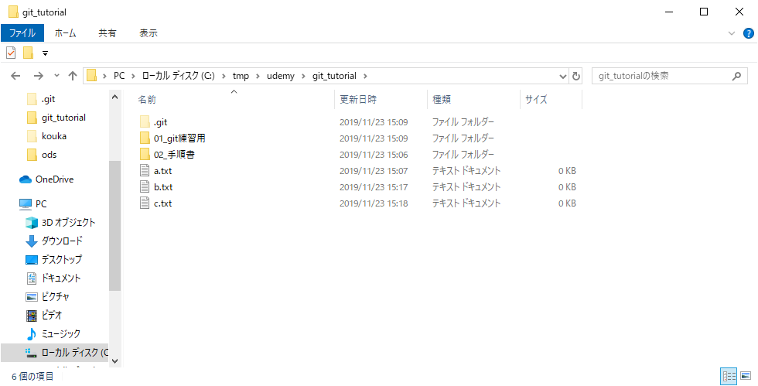

 | 「a.txt」 を編集し、 「a.txt」 だけをaddする




 | addコマンド実行
 | git add a.txt
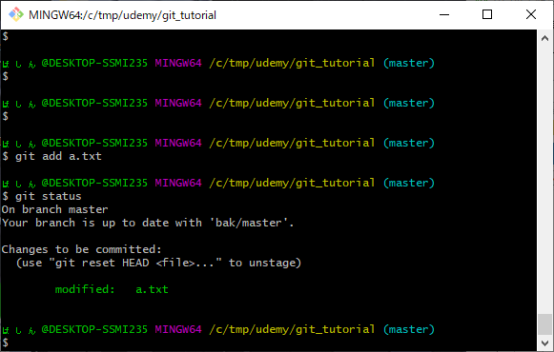

 |  | ※git statusコマンドで今の状態が分かる。コミットをするか、addをリセットしろと言われている。

 | 以降、コミットを参照

2-3_git_push
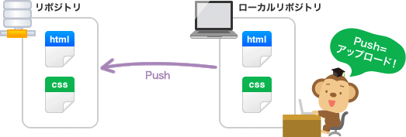
git pushの説明

 | Git pushコマンドは、コミット等でローカルレポジトリに保存された更新内容をリモートレポジトリに反映させるコマンド
 | Pushを実行すると、リモートリポジトリに自分の変更履歴がアップロードされて、リモートリポジトリ内の変更履歴がローカルリポジトリの変更履歴と同じ状態になる | リポジトリかレポジトリか表記を統一しない？

2-4_git_fetch
git fetchの説明

 | git fetchコマンドは、みんなの更新内容を、自分の開発環境に取り入れるコマンド
 | fetchを使うことで、みんなの作ったコミットやブランチ・タグなどを、自分の環境に取り入れるができる

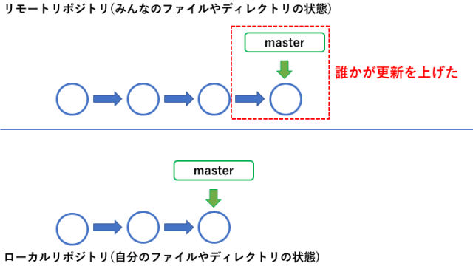

 | 誰かが更新したコミット分がリモートレポジトリにある場合

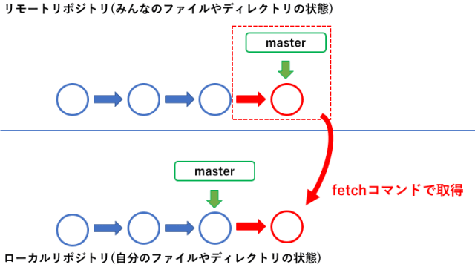

 | ローカルレポジトリに更新されたコミット分を取得することが出来る
 | ※この際注意しなければならないのが、マージまでは行われないこと

2-5_git_merge
git mergeの説明

 | git mergeコマンドは、現在のブランチ(HEADの指している場所)へ、他のブランチの更新を取り込む処理

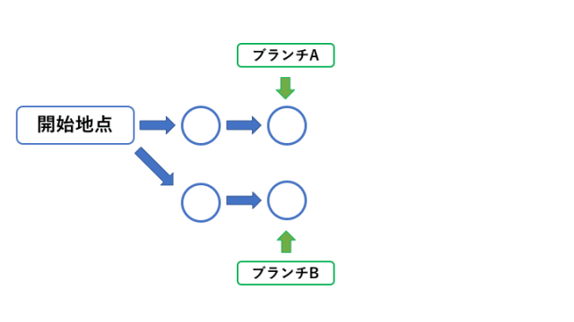

 | Aさんの使っているブランチがブランチA。Bさんの使っているブランチがブランチBだったとする。
 | この状況で、AさんがBさんの更新を取り込みたくなったとする。そこで使用するコマンドがマージコマンド

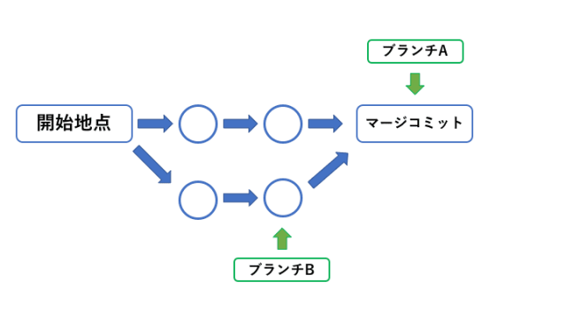

 | Bさんの更新を取り込み、取り込んだ後のマージコミットが一つ作成される。
 | 自分のブランチへ他のブランチの更新を取り込んだ事が確認できる

